node.js
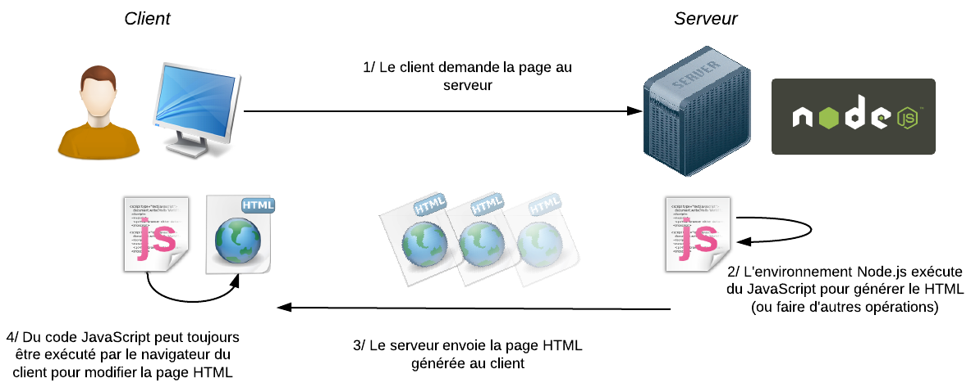
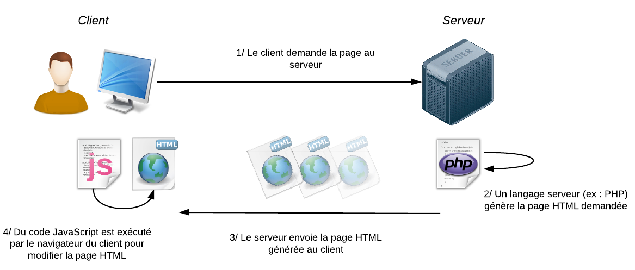
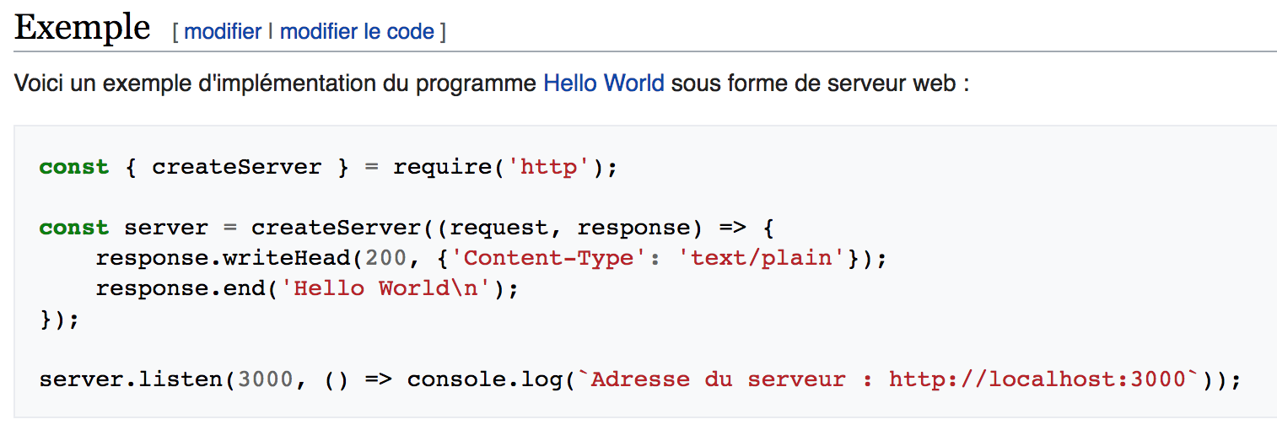
 | définition | 1.Node.js est une plateforme logicielle libre et événementielle en JavaScript orientée vers les applications réseau qui doivent pouvoir monter en charge. 2.Node.js contient une bibliothèque de serveur HTTP intégrée, ce qui rend possible de faire tourner un serveur web sans avoir besoin d'un logiciel externe comme Apache ou lightpd, et permettant de mieux contrôler la façon dont le serveur web fonctionne. | https://fr.wikipedia.org/wiki/Node.js
 |  | bref: contrètement, node.js est un environnement d'assez bas niveau permettant d'exécuter du JavaScript non plus dans le navigateur web mais sur le serveur.
 | schéma | 1.au lieu d'utiliser une language du côté serveur comme PHP, node.js est une très bon remplacant. | https://openclassrooms.com/courses/des-applications-ultra-rapides-avec-node-js/node-js-mais-a-quoi-ca-sert

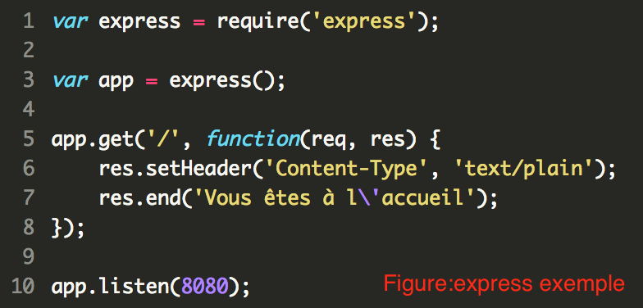
évènement | écouter | façon jQuery:$("canvas").on("mouseleave", function() { ... }); pour node.js Comment écouter ces évènements ? Supposons par exemple qu'on souhaite écouter l'évènement "close" qui survient quand le serveur est arrêté. Il suffit de faire appel à la méthode on() et d'indiquer ->Le nom de l'évènement que vous écoutez (ici "close") ->La fonction de callback à appeler quand l'évènement survient exemple: server.on('close', function() { // Faire quelque chose quand le serveur est arrêté })
 | émettre | Si vous voulez émettre des évènements vous aussi, c'est très simple : incluez le module EventEmitter et créez un objet basé sur EventEmitter. var EventEmitter = require('events').EventEmitter; var jeu = new EventEmitter();
modules |  | le noyau de Node.js est tout petit. De base, Node.js ne sait en fait pas faire grand chose. Pourtant, Node.js est très riche grâce à son extensibilité. Ces extensions de Node.js sont appelées modules. | https://openclassrooms.com/courses/des-applications-ultra-rapides-avec-node-js/les-modules-node-js-et-npm
 |  | Il existe des milliers de modules qui offrent des fonctionnalités variées : de la gestion des fichiers uploadés à la connexion aux bases de données MySQL ou à Redis, en passant par des frameworks, des systèmes de templates et la gestion de la communication temps réel avec le visiteur ! Il y a à peu près tout ce dont on peut rêver et de nouveaux modules apparaissent chaque jour.
Express.js | framework | Vous commencez par demander l'inclusion d'Express et vous créez un objet app en appelant la fonction express(). | https://openclassrooms.com/courses/des-applications-ultra-rapides-avec-node-js/le-framework-express-js
 |  | Ensuite, il vous suffit d'indiquer les différentes routes (les différentes URL) à laquelle votre application doit répondre. Ici, j'ai créé une seule route, la racine "/". Une fonction de callback est appelée quand quelqu'un demande cette route.
 | question | Comment faire pour renvoyer du HTML?
 |  | Réponse:il y a des règles à respecter entre le client et le serveur. Ils communiquent en se basant sur la norme HTTP inventée par Tim Berners-Lee. Cette norme est à la base du Web Que dit la norme HTTP ? Que le serveur doit indiquer le type de données qu'il s'apprête à envoyer au client. Eh oui, un serveur peut renvoyer différents types de données : -Du texte brut : text/plain -Du HTML : text/html -Du CSS : text/css -Une image JPEG : image/jpeg -Une vidéo MPEG4 : video/mp4 -Un fichier ZIP : application/zip -etc.

erreur

socket.io | date de naissance | :apparue plus ou moins que HTML5 | https://openclassrooms.com/courses/des-applications-ultra-rapides-avec-node-js/socket-io-passez-au-temps-reel
 | nature | API du javascript
 | le principe | permet la communication en temps réel
 | WebSocket vs AJAX | AJAX:client->server WebSocket: client<->serveur AJAX permet effectivement au client et au serveur d'échanger des informations sans recharger la page.Mais en AJAX, c'est toujours le client qui demande et le serveur qui repond. Le serveur ne peut pas décider lui-même d'envoyer des informations au client. par contre, le WebSocket le rend possible
 | étape pour démarrer | 1.npm install socket.io 2.côté client, fichier index.html:affiche le résultat dans le navigateur 3.côté serveur,fichier app.js:gère les connexions des différents clients connectés au site.

